表紙
第２２回 会津ドッジボール協会 会長杯
ドッジボール選手権大会

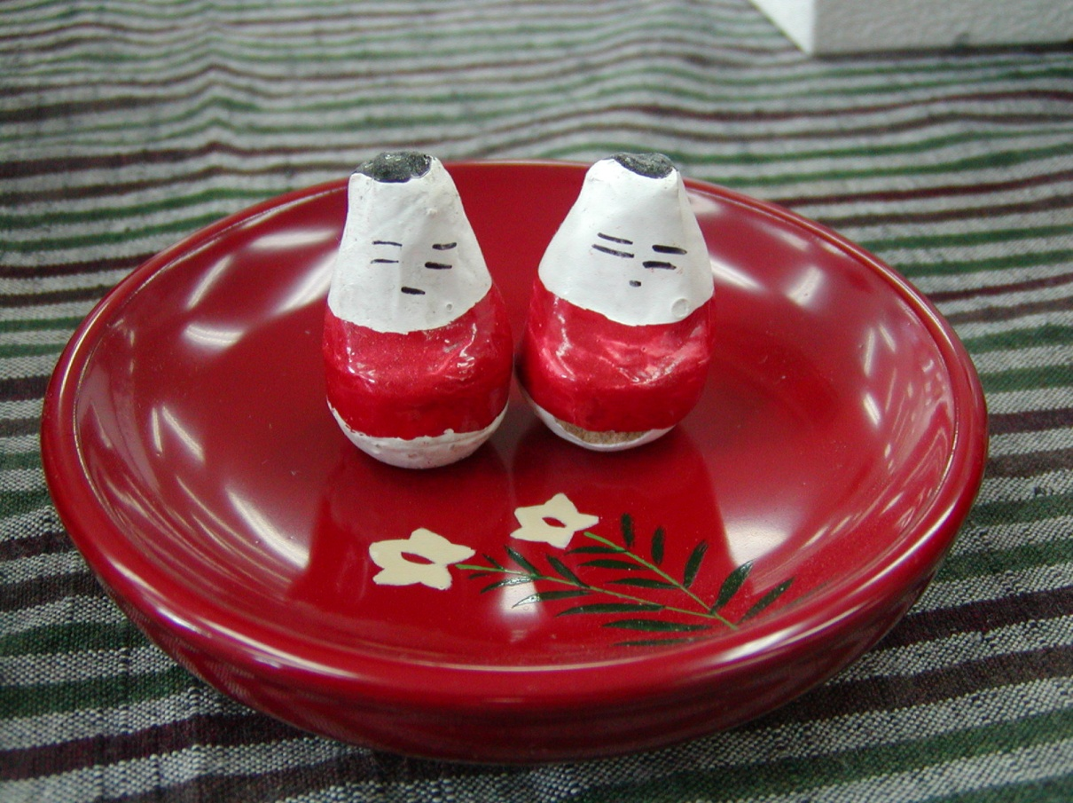
会津伝統の縁起物 起き上がり小法師

 | 日 時： | 令和５年５月７日（日）
 | 会 場： | 河東総合体育館
 | 主 催： | 会津ドッジボール協会
 | 主 管： | 会津若松市ドッジボール協会
 |  | 会津美里町ドッジボール協会
 | 後 援： | 福島県ドッジボール協会
 |  | 福島民報社（予定）
 |  | 福島民友新聞社（予定）

